Plot Data
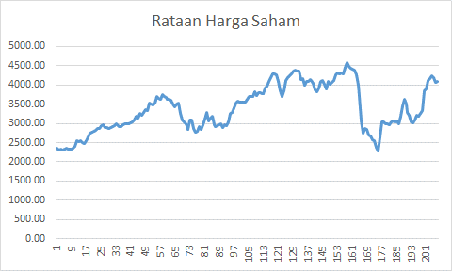
Bulanan | Mingguan
 | Rataan Harga Saham
 | 2316.58
 | 2331.94
 | 2435.23
 | 2524.79
 | 2747.04
 | 2888.10
 | 2901.01
 | 2942.10
 | 2940.66
 | 3011.50
 | 3187.10
 | 3359.31
 | 3566.26
 | 3682.63
 | 3607.39
 | 3415.99
 | 2983.87
 | 2911.04
 | 2892.65
 | 3175.34
 | 2953.50
 | 2950.13
 | 3355.13
 | 3556.60
 | 3653.62
 | 3784.81
 | 3856.54
 | 4215.10
 | 3907.97
 | 4179.46
 | 4353.29
 | 4120.57
 | 4095.66
 | 3958.39
 | 4010.64
 | 4183.26
 | 4438.97
 | 4368.24
 | 3357.45
 | 2717.74
 | 2468.87
 | 3002.06
 | 3036.33
 | 3299.15
 | 3214.15
 | 3156.83
 | 3815.52
 | 4171.45

